Cover 1
Posts and Telecommunications Institute of Technology |  |  |  |  |  |  | Thiết kế |  | Tài liệu phát triển |  | Tên hệ thống |  |  | Mạng xã hội chia sẻ công thức nấu ăn |  |  |  | Người tạo |  | Trường | Ngày tạo |  | 2023-05-10
 |  |  |  |  |  |  |  |  |  |  |  |  |  |  |  |  |  | Người cập nhật |  |  | Ngày cập nhật
 |  |  |  |  |  |  |  |  |  |  | Màn hình (ID) |  |  | Thêm công thức |  | Màn hình (Tên) |  | Thêm công thức

 | Mạng xã hội chia sẻ công thức nấu ăn Tài liệu phát triển hệ thống

 | Version 1.0

 |  |  |  |  |  |  |  |  |  | 1. Mục đích |  |  |  | 7. Giao diện màn hình
 |  |  |  |  |  |  |  |  |  | 2. Giới hạn hoạt động |  |  |  | 8. Danh sách hạng mục
 |  |  |  |  |  |  |  |  |  | 3. Giới hạn hệ thống |  |  |  | 9. Khái quát chức năng
 |  |  |  |  |  |  |  |  |  | 4. Chức năng liên quan |  |  |  | 10. Xử lý chi tiết
 |  |  |  |  |  |  |  |  |  | 5. Không bao gồm
 |  |  |  |  |  |  |  |  |  | 6. Sơ đồ

Posts and Telecommunications Institute of Technology |  |  |  |  |  |  | Thiết kế |  | Tài liệu phát triển |  | Tên hệ thống |  |  | Mạng xã hội chia sẻ công thức nấu ăn |  |  |  | Người tạo |  | Trường | Ngày tạo |  | 2023-05-10
 |  |  |  |  |  |  |  |  |  |  |  |  |  |  |  |  |  | Người cập nhật |  |  | Ngày cập nhật
 |  |  |  |  |  |  |  |  |  |  | Màn hình (ID) |  |  | Thêm công thức |  | Màn hình (Tên) |  | Thêm công thức

 | Lịch sử chỉnh sửa

 | Ver |  | Ngày cập nhật |  |  | Nội dung cập nhật |  |  |  |  |  |  |  | Người cập nhật
 |  |  |  |  |  |  |  |  |  |  |  |  |  |  | Ngày duyệt |  | Người duyệt |  | Ngày duyệt |  |  | Người duyệt
 | 1 |  | 2018-01-10 |  |  | Tạo mới |  |  |  |  |  |  |  | Trường

 | 2 |  | 2018-05-10 |  |  | Update (6) (7) (8) (9) (10) |  |  |  |  |  |  |  | Trường

Posts and Telecommunications Institute of Technology |  |  |  |  |  |  | Thiết kế |  | Tài liệu phát triển |  | Tên hệ thống |  |  | Mạng xã hội chia sẻ công thức nấu ăn |  |  |  | Người tạo |  | Trường | Ngày tạo |  | 2023-05-10
 |  |  |  |  |  |  |  |  |  |  |  |  |  |  |  |  |  | Người cập nhật |  |  | Ngày cập nhật
 |  |  |  |  |  |  |  |  |  |  | Màn hình (ID) |  |  | Thêm công thức |  | Màn hình (Tên) |  | Thêm công thức

 | 1. Mục đích
 |  | - Dùng để người dùng thêm công thức mới
 |  | - Người lao động nhập tất cả các thông tin cơ bản và các thông tin về công việc đã từng làm.
 |  | - Sau khi nhất nút lên sóng, hệ thống sẽ kiểm tra
 |  |  | + Trường hợp phát sinh lỗi, hệ thống sẽ thông báo lỗi cho người dùng tại màn hình này.
 |  |  | + Nếu hoàn tất (cập nhật dữ liệu thành công), hệ thống sẽ quay lại màn hình chính

 | 2. Giới hạn hoạt động
 |  | Không có

 | 3. Giới hạn hệ thống
 |  | Không có

 | 4. Chức năng liên quan
 |  | Không có

 | 5. Không bao gồm
 |  | Không có

Posts and Telecommunications Institute of Technology |  |  |  |  |  |  | Thiết kế |  | Tài liệu phát triển |  | Tên hệ thống |  |  | Mạng xã hội chia sẻ công thức nấu ăn |  |  |  | Người tạo |  | Trường | Ngày tạo |  | 2023-05-10
 |  |  |  |  |  |  |  |  |  |  |  |  |  |  |  |  |  | Người cập nhật |  |  | Ngày cập nhật
 |  |  |  |  |  |  |  |  |  |  | Màn hình (ID) |  |  | Thêm công thức |  | Màn hình (Tên) |  | Thêm công thức

Màn hình thêm công thức
 | 6. Sơ đồ

Khởi động
hệ thống

Màn hình chính

Recipe
Ingredient
Step
Detail Ingredient

 | Table

 |  |  | № | Loại | Tên |  |  |  |  |  |  | I/O | Ghi Chú
 |  |  | 1 | M | Recipe |  |  | Table quản lý công thức của người dùng |  |  |  | I
 |  |  | 2 | M | Ingredient |  |  | Table chứa danh sách nguyên liệu |  |  |  | I
 |  |  | 4 | M | Step |  |  | Table chứa mô tả các bước thực hiện công thức |  |  |  | I
 |  |  | 5 | M | Detail Ingredient |  |  | Table chứa chi tiết nguyên liệu |  |  |  | I
 |  |  | 6
 |  |  | 7
 |  |  | 8
 |  |  | 9
 |  |  | 10

 |  |  |  | ※ Loại (M: Master / T: Transaction table / Ⅰ: INI file / W: work table / V: view / S: stored procedures / L: SQL loader / F: file)

Create Recipe
Posts and Telecommunications Institute of Technology |  | Thiết kế | Tài liệu phát triển | Tên hệ thống |  | Mạng xã hội chia sẻ công thức nấu ăn |  |  | Người tạo | Trường | Ngày tạo | 05/10/2023
 |  |  |  |  |  |  |  |  | Người cập nhật | Trường | Ngày cập nhật | 05/10/2023
 |  |  |  | Màn hình (Id) |  | Thêm công thức |  |  | Màn hình (tên) | Màn hình thêm công thức

Giao diện màn hình
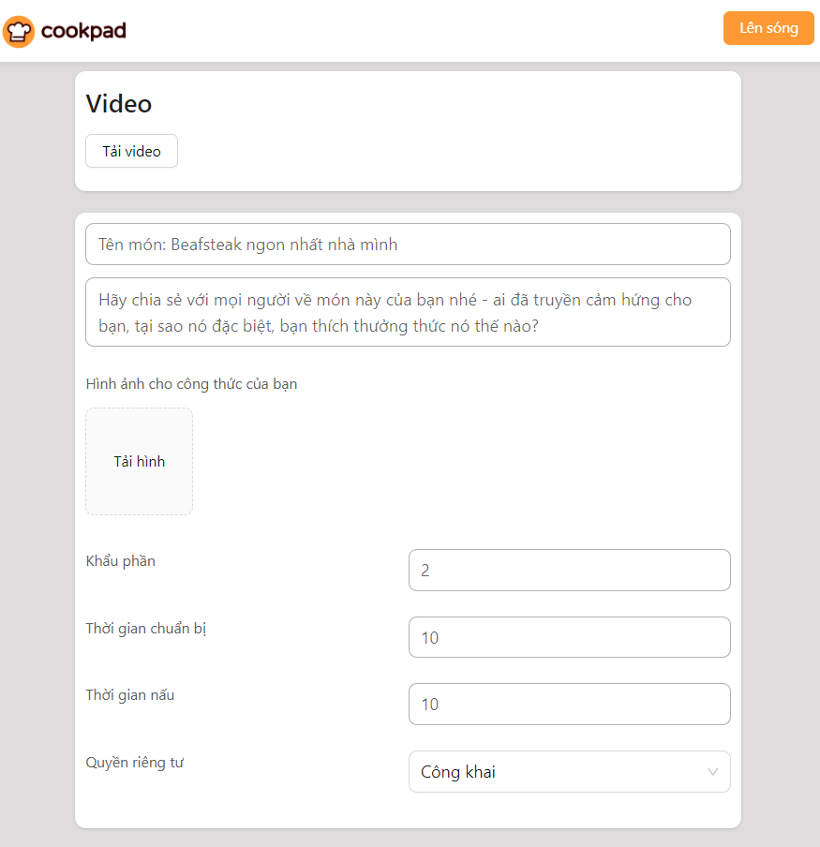

Posts and Telecommunications Institute of Technology |  | Thiết kế | Tài liệu phát triển | Tên hệ thống |  | Mạng xã hội chia sẻ công thức nấu ăn |  |  | Người tạo | Trường | Ngày tạo | 2023-05-10
 |  |  |  |  |  |  |  |  | Người cập nhật | Trường | Ngày cập nhật | 2023-05-10
 |  |  |  | Màn hình (Id) |  | Thêm công thức |  |  | Màn hình (tên) | Màn hình thêm công thức

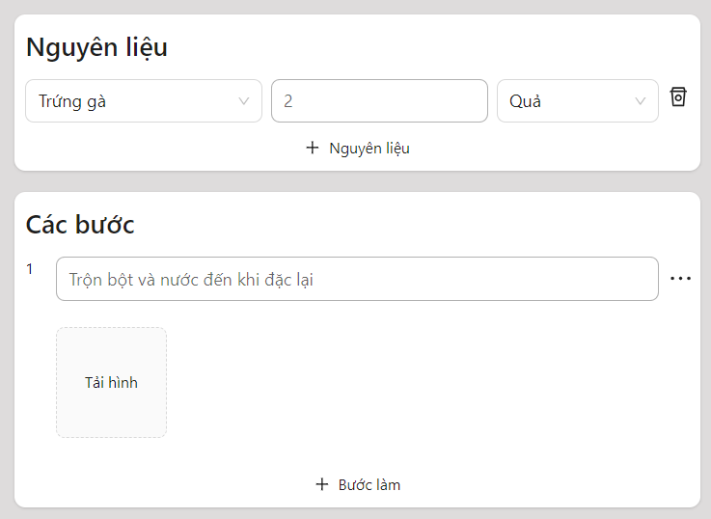

Posts and Telecommunications Institute of Technology |  | Thiết kế | Tài liệu phát triển | Tên hệ thống |  | Mạng xã hội chia sẻ công thức nấu ăn |  |  | Người tạo | Trường | Ngày tạo | 2023-05-10
 |  |  |  |  |  |  |  |  | Người cập nhật | Trường | Ngày cập nhật | 2023-05-11
 |  |  |  | Màn hình (Id) |  | Thêm công thức |  |  | Màn hình (tên) | Màn hình thêm công thức

 | Danh sách hạng mục
 | [Vùng nhập]

 | No | Tên hạng mục | Loại dữ liệu | Độ dài | Bắt buộc | I/O | Control | Format | Ghi chú
 | 1 | Tên công thức | String | 24 | Y | In | TextField
 | 2 | Hình ảnh | String | 300 | Y | In | Button
 | 3 | Khẩu phần | Number | 4 | Y | In | TextField
 | 4 | Thời gian nấu nướng | Number | 4 | Y | In | TextField
 | 5 | Thời gian chuẩn bị | Number | 4 | Y | In | TextField
 | 6 | Số lượng | Number | 4 | Y | In | TextField
 | 7 | Bước thực hiện | String | 300 | Y | In | TextField
 | 8 | Video | String | 300 | N | In | Button
 | 9 | Mô tả | String | 100 | N | In | TextField
 | 10 | Hình ảnh bước | String | 300 | N | In | Button
 | 11 | Quyền riêng tư | String | 2 | Y | In | Select |  | Default: Công khai

 | [Vùng nút]

 | No | Tên hạng mục | Control | Ghi chú
 | 1 | Lên sóng | Button
 | 2 | Bước làm | Button | Để thêm bước mới
 | Khái quát chức năng
 | Nhấn vào nút "Viết món mới" trên thanh header
 | Dữ liệu nguyên liệu sẽ được gọi từ database để trả về giao diện cho người dùng chọn lựa nguyên liệu
 | Sau khi điền đầy đủ thông tin cần thiết thì nhấn nút "Lên sóng"
 | - Nếu thêm công thức thành công thì hiển thị thông báo và quay về trang chủ
 | - Trường hợp phát sinh lỗi thì hiển thị lỗi và không di chuyển màn hình

Posts and Telecommunications Institute of Technology |  | Thiết kế | Tài liệu phát triển | Tên hệ thống |  | Mạng xã hội chia sẻ công thức nấu ăn |  |  | Người tạo | Trường | Ngày tạo | 2023-05-10
 |  |  |  |  |  |  |  |  | Người cập nhật | Trường | Ngày cập nhật | 2023-05-11
 |  |  |  | Màn hình (Id) |  | Thêm công thức |  |  | Màn hình (tên) | Màn hình thêm công thức

 | Xử lý chi tiết
 | Khởi tạo màn hình ban đầu

 | No | Tên hạng mục | Nội dung hiển thị |  | Giá trị | Sử dụng |  | Ghi chú
 | 1 | Tên công thức | Tên món: 'Beafsteak ngon nhất nhà mình' |  | Blank | Có thể
 | 2 | Hình ảnh | Hình ảnh cho công thức của bạn |  | Blank | Có thể
 | 3 | Khẩu phần | Khẩu phần |  | Blank | Có thể
 | 4 | Thời gian nấu | Thời gian nấu |  | Blank | Có thể
 | 5 | Thời gian chuẩn bị | Thời gian chuẩn bị |  | Blank | Có thể
 | 6 | Số lượng | Số lượng |  | Blank | Có thể
 | 7 | Bước thực hiện | Bước thực hiện |  | Blank | Có thể
 | 8 | Video | Video |  | Blank | Có thể
 | 9 | Mô tả | Mô tả |  | Blank | Có thể
 | 10 | Hình ảnh bước | Hình ảnh |  | Blank | Có thể
 | 11 | Quyền riêng tư | Quyền riêng tư |  | Công khai | Có thể

 | Xử lý thêm công thức
 | 1. Nhấn nút "Lên sóng" để thực hiện xử lý
 | 2. Xử lý check
 | Check hạng mục

 | No | Tên hạng mục | Nội dung check |  |  |  |  | Message
 | 1 | Tên công thức | Trường hợp chưa nhập, báo lỗi |  |  |  |  | RECIPE_NAME_BLANK_ERROR
 | 2 | Hình ảnh | Trường hợp chưa chọn hình, báo lỗi |  |  |  |  | IMAGE_BLANK_ERROR
 | 3 | Khẩu phần | Trường hợp chưa nhập, báo lỗi |  |  |  |  | AMOUNT_BLANK_ERROR
 | 4 | Thời gian nấu | Trường hợp chưa nhập, báo lỗi |  |  |  |  | COOKING_TIME_BLANK_ERROR
 | 5 | Thời gian chuẩn bị | Trường hợp chưa nhập, báo lỗi |  |  |  |  | PREPARATION_TIME_BLANK_ERROR
 | 6 | Nguyên liệu | Trường hợp chưa nhập, báo lỗi |  |  |  |  | INGREDIENT_BLANK_ERROR
 | 7 | Bước thực hiện | Trường hợp chưa nhập, báo lỗi |  |  |  |  | STEP_BLANK_ERROR

 | Đối tượng |  | Truy xuất
 | Recipe |  | Recipe.recipeName
 |  |  | Recipe.amount
 |  |  | Recipe.image
 |  |  | Recipe.cookingTime
 |  |  | Recipe.preparationTime
 |  |  | Recipe.status
 |  |  | Recipe.description
 |  |  | Recipe.video
 | Ingredient |  | Ingredient.IngredientId
 |  |  | Ingredient.amount
 | Step |  | Step.description
 |  |  | Step.image
 |  |  | Step.stepIndex

 | Tạo một giao tác để tiến hành thêm dữ liệu vào database
 | Nếu thành công, lưu dữ liệu vào database và chuyển về màn hình trang chủ
 | Nếu thất bại, hiển thị thông báo lỗi

 | Thông báo |  | Trường hợp |  |  |  |  | Message
 | SUCCESS |  | Thêm công thức thành công |  |  |  |  | SUCCESS_CREATE_RECIPE
 | ERROR |  | Lỗi server |  |  |  |  | INTERNAL_ERROR

Trang_bìa
Posts and Telecommunications Institute of Technology |  |  |  |  |  |  | Thiết kế |  | Tài liệu phát triển |  | Tên hệ thống |  | Mạng xã hội chia sẻ công thức nấu ăn |  |  |  | Người tạo |  | VIMINHKHOI | Ngày tạo |  | 2023-05-10
 |  |  |  |  |  |  |  |  |  |  |  |  |  |  |  |  | Người cập nhật |  |  | Ngày cập nhật
 |  |  |  |  |  |  |  |  |  |  | Màn hình (ID) |  | Login |  | Màn hình (Tên) |  | Màn hình đăng nhập

 | FOOD BLOG Tài liệu phát triển hệ thống

 | Version 1.0

 |  |  |  |  |  |  |  |  |  | 1. Mục đích |  |  | 7. Giao diện màn hình
 |  |  |  |  |  |  |  |  |  | 2. Giới hạn hoạt động |  |  | 8. Danh sách hạng mục
 |  |  |  |  |  |  |  |  |  | 3. Giới hạn hệ thống |  |  | 9. Khái quát chức năng
 |  |  |  |  |  |  |  |  |  | 4. Chức năng liên quan |  |  | 10. Xử lý chi tiết
 |  |  |  |  |  |  |  |  |  | 5. Không bao gồm
 |  |  |  |  |  |  |  |  |  | 6. Sơ đồ

Posts and Telecommunications Institute of Technology |  |  |  |  |  |  | Thiết kế |  | Tài liệu phát triển |  | Tên hệ thống |  | Mạng xã hội chia sẻ công thức nấu ăn |  |  |  | Người tạo |  | VIMINHKHOI | Ngày tạo |  | 2023-05-10
 |  |  |  |  |  |  |  |  |  |  |  |  |  |  |  |  | Người cập nhật |  |  | Ngày cập nhật
 |  |  |  |  |  |  |  |  |  |  | Màn hình (ID) |  | Login |  | Màn hình (Tên) |  | Màn hình đăng nhập

 | Lịch sử chỉnh sửa

 | Ver |  | Ngày cập nhật |  |  | Nội dung cập nhật |  |  |  |  |  |  | Người cập nhật
 |  |  |  |  |  |  |  |  |  |  |  |  |  | Ngày duyệt |  | Người duyệt |  | Ngày duyệt |  |  | Người duyệt
 | 1 |  | 2023-05-10 |  |  | Tạo mới |  |  |  |  |  |  | VIMINHKHOI

Posts and Telecommunications Institute of Technology |  |  |  |  |  |  | Thiết kế |  | Tài liệu phát triển |  | Tên hệ thống |  | Mạng xã hội chia sẻ công thức nấu ăn |  |  |  | Người tạo |  | VIMINHKHOI | Ngày tạo |  | 2023-05-10
 |  |  |  |  |  |  |  |  |  |  |  |  |  |  |  |  | Người cập nhật |  |  | Ngày cập nhật
 |  |  |  |  |  |  |  |  |  |  | Màn hình (ID) |  | Login |  | Màn hình (Tên) |  | Màn hình đăng nhập

 | 1. Mục đích
 |  | - Dùng để login vào hệ thống
 |  | - Người sử dụng nhập username và password đã đăng ký để login
 |  | - Sau khi nhấn nút login, trường hợp phát sinh lỗi thì hiển thị thông báo lỗi, ngược lại di chuyển đến giao diện trang chính

 | 2. Giới hạn hoạt động
 |  | Không có

 | 3. Giới hạn hệ thống
 |  | Không có

 | 4. Chức năng liên quan
 |  | Không có

 | 5. Không bao gồm
 |  | Không có

Posts and Telecommunications Institute of Technology |  |  |  |  |  |  | Thiết kế |  | Tài liệu phát triển |  | Tên hệ thống |  | Mạng xã hội chia sẻ công thức nấu ăn |  |  |  | Người tạo |  | VIMINHKHOI | Ngày tạo |  | 2023-05-10
 |  |  |  |  |  |  |  |  |  |  |  |  |  |  |  |  | Người cập nhật |  |  | Ngày cập nhật
 |  |  |  |  |  |  |  |  |  |  | Màn hình (ID) |  | Login |  | Màn hình (Tên) |  | Màn hình đăng nhập

Màn hình Login
 | 6. Sơ đồ

Khởi động
hệ thống

màn hình chính

Account

 | Table

 |  |  | № | Loại | Tên |  |  |  |  |  | I/O | Ghi chú
 |  |  | 1 | M | Account |  |  | Table quản lý tài khoản |  |  | O
 |  |  | 2
 |  |  | 4
 |  |  | 5
 |  |  | 6
 |  |  | 7
 |  |  | 8
 |  |  | 9
 |  |  | 10

 |  |  |  | ※ Loại (M: Master / T: Transaction table / Ⅰ: INI file / W: work table / V: view / S: stored procedures / L: SQL loader / F: file)

Signin
Posts and Telecommunications Institute of Technology |  |  |  |  |  |  | Thiết kế |  |  |  | Tài liệu phát triển |  |  |  | Tên hệ thống |  |  |  | Mạng xã hội chia sẻ công thức nấu ăn |  |  |  |  | Người tạo | VIMINHKHOI | Ngày tạo | 2023-05-10
 |  |  |  |  |  |  |  |  |  |  |  |  |  |  |  |  |  |  |  |  |  |  |  | Người cập nhật |  | Ngày cập nhật
 |  |  |  |  |  |  |  |  |  |  |  |  |  |  | Màn hình (ID) |  |  |  | Login |  | Màn hình (Tên) |  |  | Màn hình đăng nhập

 | 7. Giao diện màn hình

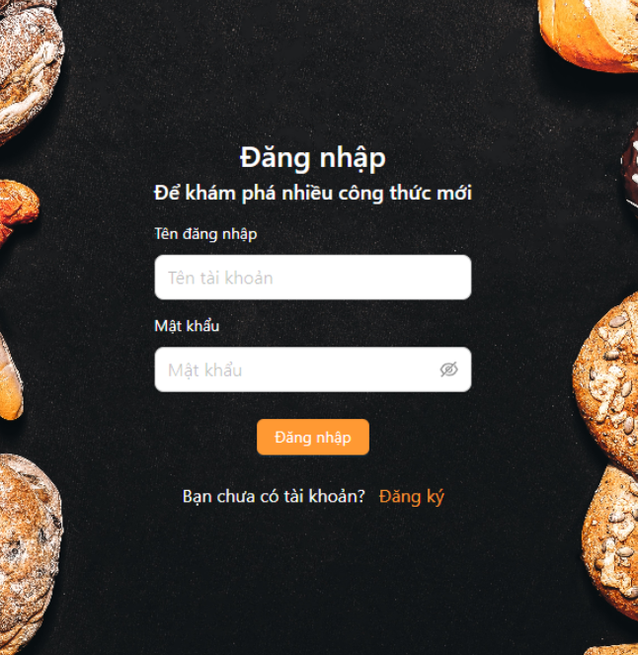

Posts and Telecommunications Institute of Technology |  |  |  |  |  |  | Thiết kế |  |  |  | Tài liệu phát triển |  |  |  | Tên hệ thống |  |  |  | Mạng xã hội chia sẻ công thức nấu ăn |  |  |  |  | Người tạo | VIMINHKHOI | Ngày tạo | 2023-05-10
 |  |  |  |  |  |  |  |  |  |  |  |  |  |  |  |  |  |  |  |  |  |  |  | Người cập nhật |  | Ngày cập nhật
 |  |  |  |  |  |  |  |  |  |  |  |  |  |  | Màn hình (ID) |  |  |  | Login |  | Màn hình (Tên) |  |  | Màn hình đăng nhập

 | 8. Danh sách hạng mục

 |  | [Vùng nhập]
 |  | № | Tên hạng mục |  |  |  | Loại dữ liệu |  | Độ dài |  |  | Bắt buộc |  | I/O | Control |  |  | Format |  | Ghi chú
 |  | 1 | Account |  |  |  | Chuỗi chữ |  |  | 32 |  |  | Y | In | Textbox |  |  |  | Text
 |  | 2 | Password |  |  |  | Chuỗi chữ |  |  | 32 |  |  | Y | In | Textbox |  |  | Password |  | Hiển thị ********

 |  | [Vùng nút]
 |  | № | Tên hạng mục |  |  |  |  |  | Control |  |  |  |  |  |  | Ghi chú
 |  | 1 | Đăng nhập |  |  |  |  |  | Button
 |  | 2 | Đăng kí |  |  |  |  |  | TextView

Posts and Telecommunications Institute of Technology |  |  |  |  |  |  | Thiết kế |  |  |  | Tài liệu phát triển |  |  |  | Tên hệ thống |  |  |  | Mạng xã hội chia sẻ công thức nấu ăn |  |  |  |  | Người tạo | VIMINHKHOI | Ngày tạo | 2023-05-10
 |  |  |  |  |  |  |  |  |  |  |  |  |  |  |  |  |  |  |  |  |  |  |  | Người cập nhật |  | Ngày cập nhật
 |  |  |  |  |  |  |  |  |  |  |  |  |  |  | Màn hình (ID) |  |  |  | Login |  | Màn hình (Tên) |  |  | Màn hình đăng nhập

 | 9. Khái quát chức năng
 |  | (1) Hiển thị ban đầu
 |  |  | 1. Hiển thị màn hình ở trạng thái ban đầu

 |  | (2) Xử lý đăng nhập
 |  |  | 1. Nhấn nút login thì thực hiện xử lý đăng nhập
 |  |  | 2. Đăng nhập thành công thì di chuyển sang màn hình Menu,
 |  |  | trường hợp phát sinh lỗi thì hiển thị nội dung lỗi, không thực hiện di chuyển màn hình

 |  | (3) Xử lý đăng kí tài khoản

Posts and Telecommunications Institute of Technology |  |  |  |  |  |  | Thiết kế |  |  |  | Tài liệu phát triển |  |  |  | Tên hệ thống |  |  |  | Mạng xã hội chia sẻ công thức nấu ăn |  |  |  |  | Người tạo | VIMINHKHOI | Ngày tạo | 2023-05-10
 |  |  |  |  |  |  |  |  |  |  |  |  |  |  |  |  |  |  |  |  |  |  |  | Người cập nhật |  | Ngày cập nhật
 |  |  |  |  |  |  |  |  |  |  |  |  |  |  | Màn hình (ID) |  |  |  | Login |  | Màn hình (Tên) |  |  | Màn hình đăng nhập

 | 10. Xử lý chi tiết
 |  | (1) Hiển thị ban đầu
 |  |  | 1. Thực hiện khởi tạo màn hình ban đầu

 |  |  |  | [Vùng nhập]
 |  |  |  | № | Tên hạng mục |  |  |  | Nội dung hiển thị |  |  |  |  |  |  |  |  |  |  | Giá trị |  |  | Sử dụng |  | Ghi chú
 |  |  |  | 1 | User Code |  |  |  | Email |  |  |  |  |  |  |  |  |  |  | Blank |  |  | Có thể
 |  |  |  | 2 | Password |  |  |  | Mật khẩu |  |  |  |  |  |  |  |  |  |  | Blank |  |  | Có thể

 |  |  |  | [Vùng nút]
 |  |  |  | № | Tên hạng mục |  |  |  | Nội dung hiển thị |  |  |  |  |  |  |  |  |  |  | Giá trị |  |  | Sử dụng |  | Ghi chú
 |  |  |  | 1 | Đăng nhập |  |  |  | Đăng nhập |  |  |  |  |  |  |  |  |  |  |  |  |  | Có thể
 |  |  |  | 2 | Quên mật khẩu |  |  |  | Quên mật khẩu |  |  |  |  |  |  |  |  |  |  |  |  |  | Có thể
 |  |  |  | 3 | Đăng kí ngay |  |  |  | Đăng ki ngay |  |  |  |  |  |  |  |  |  |  |  |  |  | Có thể

 |  | (2) Xử lý đăng nhập
 |  |  | 1. Nhấn nút login thì thực hiện xử lý.
 |  |  | 2. Xử lý check
 |  |  |  | a. Check hạng mục
 |  |  |  | № | Tên hạng mục |  |  |  | Nội dung check |  |  |  |  |  |  |  |  |  |  |  |  | Message
 |  |  |  | 1 | Account |  |  |  | Trường hợp chưa nhập, báo lỗi |  |  |  |  |  |  |  |  |  |  |  |  | ACCOUNT_BLANK_ERROR
 |  |  |  | 2 | Password |  |  |  | Trường hợp chưa nhập, báo lỗi |  |  |  |  |  |  |  |  |  |  |  |  | PASSWORD_BLANK_ERROR
 |  |  |  | 3 | Account |  |  |  | Trường hợp nhập tài khoản không tồn tại, báo lỗi |  |  |  |  |  |  |  |  |  |  |  |  | ACCOUNT_EXIST_ERROR
 |  |  |  | 4 | Password |  |  |  | Sai mật khẩu |  |  |  |  |  |  |  |  |  |  |  |  | WRONG_PASSWORD_ERROR

 |  |  | 3. Xử lý đăng nhập
 |  |  |  | Đối tượng |  |  |  | Truy xuất
 |  |  |  | Account |  |  |  |  | Account.accountName |  |  |  |  |  |  |  | ＝ | [Vùng nhập].text.toString()
 |  |  |  |  |  |  |  |  | Account.password |  |  |  |  |  |  |  | ＝ | [Vùng nhập].text.toString()

 |  |  |  | Thông báo |  | Trường hợp |  |  |  |  |  |  |  |  |  |  |  |  |  |  |  | Message Code
 |  |  |  | SUCCESS |  | Đăng nhập thành công |  |  |  |  |  |  |  |  |  |  |  |  |  |  |  | SUCCESS_LOGIN
 |  |  |  | FAIL |  | Lỗi server |  |  |  |  |  |  |  |  |  |  |  |  |  |  |  | INTERNAL_ERROR

 |  | (3) Xử lý quên mật khẩu
 |  |  | 1. Nhấn textview "quên mật khẩu" để chuyển sang màn hình reset mật khẩu
 |  | (4) Xử lý đăng kí tài khoản
 |  |  | 1. Nhấn textview "đăng kí ngay" để chuyển sang màn hình đăng kí tài khoản

Trang_bìa (2)
Posts and Telecommunications Institute of Technology |  |  |  |  |  |  | Thiết kế |  | Tài liệu phát triển |  | Tên hệ thống |  | Mạng xã hội chia sẻ công thức nấu ăn |  |  |  | Người tạo |  | VIMINHKHOI | Ngày tạo |  | 2023-05-10
 |  |  |  |  |  |  |  |  |  |  |  |  |  |  |  |  | Người cập nhật |  |  | Ngày cập nhật
 |  |  |  |  |  |  |  |  |  |  | Màn hình (ID) |  | SignUp |  | Màn hình (Tên) |  | Màn hình đăng kí

 | FOOD BLOG Tài liệu phát triển hệ thống

 | Version 1.0

 |  |  |  |  |  |  |  |  |  | 1. Mục đích |  |  | 7. Giao diện màn hình
 |  |  |  |  |  |  |  |  |  | 2. Giới hạn hoạt động |  |  | 8. Danh sách hạng mục
 |  |  |  |  |  |  |  |  |  | 3. Giới hạn hệ thống |  |  | 9. Khái quát chức năng
 |  |  |  |  |  |  |  |  |  | 4. Chức năng liên quan |  |  | 10. Xử lý chi tiết
 |  |  |  |  |  |  |  |  |  | 5. Không bao gồm
 |  |  |  |  |  |  |  |  |  | 6. Sơ đồ

Posts and Telecommunications Institute of Technology |  |  |  |  |  |  | Thiết kế |  | Tài liệu phát triển |  | Tên hệ thống |  | Mạng xã hội chia sẻ công thức nấu ăn |  |  |  | Người tạo |  | VIMINHKHOI | Ngày tạo |  | 2023-05-10
 |  |  |  |  |  |  |  |  |  |  |  |  |  |  |  |  | Người cập nhật |  |  | Ngày cập nhật
 |  |  |  |  |  |  |  |  |  |  | Màn hình (ID) |  | SignUp |  | Màn hình (Tên) |  | Màn hình đăng kí

 | Lịch sử chỉnh sửa

 | Ver |  | Ngày cập nhật |  |  | Nội dung cập nhật |  |  |  |  |  |  | Người cập nhật
 |  |  |  |  |  |  |  |  |  |  |  |  |  | Ngày duyệt |  | Người duyệt |  | Ngày duyệt |  |  | Người duyệt
 | 1 |  | 2023-05-10 |  |  | Tạo mới |  |  |  |  |  |  | VIMINHKHOI

Posts and Telecommunications Institute of Technology |  |  |  |  |  |  | Thiết kế |  | Tài liệu phát triển |  | Tên hệ thống |  | Mạng xã hội chia sẻ công thức nấu ăn |  |  |  | Người tạo |  | VIMINHKHOI | Ngày tạo |  | 2023-05-10
 |  |  |  |  |  |  |  |  |  |  |  |  |  |  |  |  | Người cập nhật |  |  | Ngày cập nhật
 |  |  |  |  |  |  |  |  |  |  | Màn hình (ID) |  | SignUp |  | Màn hình (Tên) |  | Màn hình đăng kí

 | 1. Mục đích
 |  | - Dùng để người dùng đăng kí tài khoản
 |  | - Người sử dụng nhập tên, email, username, password, confirmpassword,
 |  | - Sau khi nhấn nút đăng kí, trường hợp phát sinh lỗi thì hiển thị thông báo lỗi, ngược lại di chuyển đến màn hình đăng nhập

 | 2. Giới hạn hoạt động
 |  | Không có

 | 3. Giới hạn hệ thống
 |  | Không có

 | 4. Chức năng liên quan
 |  | Không có

 | 5. Không bao gồm
 |  | Không có

Posts and Telecommunications Institute of Technology |  |  |  |  |  |  | Thiết kế |  | Tài liệu phát triển |  | Tên hệ thống |  | Mạng xã hội chia sẻ công thức nấu ăn |  |  |  | Người tạo |  | VIMINHKHOI | Ngày tạo |  | 2023-05-10
 |  |  |  |  |  |  |  |  |  |  |  |  |  |  |  |  | Người cập nhật |  |  | Ngày cập nhật
 |  |  |  |  |  |  |  |  |  |  | Màn hình (ID) |  | Login |  | Màn hình (Tên) |  | Màn hình đăng nhập

Màn hình đăng ký
 | 6. Sơ đồ

Khởi động
hệ thống

màn hình đăng nhập

Account
User

 | Table

 |  |  | № | Loại | Tên |  |  |  |  |  | I/O | Ghi chú
 |  |  | 1 | M | User |  |  | Table quản lý user |  |  | O
 |  |  | 2
 |  |  | 4
 |  |  | 5
 |  |  | 6
 |  |  | 7
 |  |  | 8
 |  |  | 9
 |  |  | 10

 |  |  |  | ※ Loại (M: Master / T: Transaction table / Ⅰ: INI file / W: work table / V: view / S: stored procedures / L: SQL loader / F: file)

Signup
Posts and Telecommunications Institute of Technology |  |  |  |  |  |  | Thiết kế |  |  |  | Tài liệu phát triển |  |  |  | Tên hệ thống |  |  |  | Mạng xã hội chia sẻ công thức nấu ăn |  |  |  |  | Người tạo | VIMINHKHOI | Ngày tạo | 2023-05-10
 |  |  |  |  |  |  |  |  |  |  |  |  |  |  |  |  |  |  |  |  |  |  |  | Người cập nhật |  | Ngày cập nhật
 |  |  |  |  |  |  |  |  |  |  |  |  |  |  | Màn hình (ID) |  |  |  | SignUp |  | Màn hình (Tên) |  |  | Màn hình đăng kí
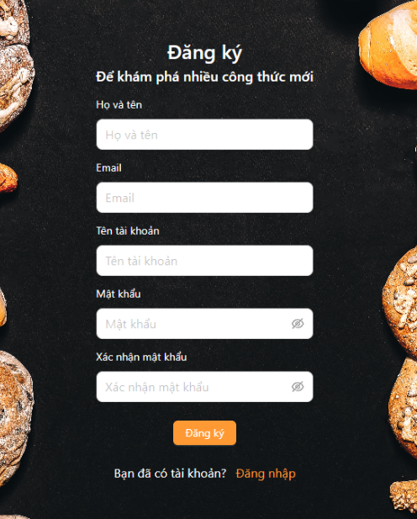
 | 7. Giao diện màn hình

Posts and Telecommunications Institute of Technology |  |  |  |  |  |  | Thiết kế |  |  |  | Tài liệu phát triển |  |  |  | Tên hệ thống |  |  |  | Mạng xã hội chia sẻ công thức nấu ăn |  |  |  |  | Người tạo | VIMINHKHOI | Ngày tạo | 2023-05-10
 |  |  |  |  |  |  |  |  |  |  |  |  |  |  |  |  |  |  |  |  |  |  |  | Người cập nhật |  | Ngày cập nhật
 |  |  |  |  |  |  |  |  |  |  |  |  |  |  | Màn hình (ID) |  |  |  | SignUp |  | Màn hình (Tên) |  |  | Màn hình đăng kí

 | 8. Danh sách hạng mục

 |  | [Vùng nhập]
 |  | № | Tên hạng mục |  |  |  | Loại dữ liệu |  | Độ dài |  |  | Bắt buộc |  | I/O | Control |  |  | Format |  | Ghi chú
 |  | 1 | Họ tên |  |  |  | Chuỗi chữ |  |  | 32 |  |  | Y | In | TextView
 |  | 2 | Email |  |  |  | Chuỗi chữ |  |  | 32 |  |  | Y | In | TextView
 |  | 4 | Username |  |  |  | Chuỗi chữ |  |  | 32 |  |  | Y | In | TextView
 |  | 4 | Password |  |  |  | Chuỗi chữ |  |  | 32 |  |  | Y | In | TextView
 |  | 5 | Confirm Password |  |  |  | Chuỗi chữ |  |  | 32 |  |  | Y | In | TextView |  |  | Password |  | Hiển thị ********

 |  | [Vùng nút]
 |  | № | Tên hạng mục |  |  |  |  |  | Control |  |  |  |  |  |  | Ghi chú
 |  | 1 | Đăng kí |  |  |  |  |  | Button
 |  | 2 | Đăng nhập |  |  |  |  |  | TextView

Posts and Telecommunications Institute of Technology |  |  |  |  |  |  | Thiết kế |  |  |  | Tài liệu phát triển |  |  |  | Tên hệ thống |  |  |  | Mạng xã hội chia sẻ công thức nấu ăn |  |  |  |  | Người tạo | VIMINHKHOI | Ngày tạo | 2023-05-10
 |  |  |  |  |  |  |  |  |  |  |  |  |  |  |  |  |  |  |  |  |  |  |  | Người cập nhật |  | Ngày cập nhật
 |  |  |  |  |  |  |  |  |  |  |  |  |  |  | Màn hình (ID) |  |  |  | Login |  | Màn hình (Tên) |  |  | Màn hình đăng ký

 | 9. Khái quát chức năng | (1) Hiển thị ban đầu
 |  |  | 1. Hiển thị màn hình ở trạng thái ban đầu

 |  | (2) Xử lý đăng kí
 |  |  | 1. Nhấn nút Đăng ký thì thực hiện xử lý đăng kí
 |  |  | 2. Đăng kí thành công thì di chuyển sang màn hình đăng nhập,
 |  |  | trường hợp phát sinh lỗi thì hiển thị nội dung lỗi, không thực hiện di chuyển màn hình

 |  | (3) Xử lý chuyển sang màn hình đăng nhập

 |  | (4) Xử lý button Back

Posts and Telecommunications Institute of Technology |  |  |  |  |  |  | Thiết kế |  |  |  | Tài liệu phát triển |  |  |  | Tên hệ thống |  |  |  | Mạng xã hội chia sẻ công thức nấu ăn |  |  |  |  | Người tạo | VIMINHKHOI | Ngày tạo | 2023-05-10
 |  |  |  |  |  |  |  |  |  |  |  |  |  |  |  |  |  |  |  |  |  |  |  | Người cập nhật |  | Ngày cập nhật
 |  |  |  |  |  |  |  |  |  |  |  |  |  |  | Màn hình (ID) |  |  |  | Login |  | Màn hình (Tên) |  |  | Màn hình đăng nhập

 | 10. Xử lý chi tiết | (1) Hiển thị ban đầu
 |  |  | 1. Thực hiện khởi tạo màn hình ban đầu

 |  |  |  | [Vùng nhập]
 |  |  |  | № | Tên hạng mục |  |  |  | Nội dung hiển thị |  |  |  |  |  |  |  |  |  |  | Giá trị |  |  | Sử dụng |  | Ghi chú
 |  |  |  | 1 | Họ tên |  |  |  | Họ tên |  |  |  |  |  |  |  |  |  |  | Blank |  |  | Có thể |  |  |  |  |  | Họ tên
 |  |  |  | 2 | Email |  |  |  | Email |  |  |  |  |  |  |  |  |  |  | Blank |  |  | Có thể |  |  |  |  |  | Email
 |  |  |  | 4 | Account |  |  |  | Account |  |  |  |  |  |  |  |  |  |  | Blank |  |  | Có thể |  |  |  |  |  | Username
 |  |  |  | 4 | Password |  |  |  | Password |  |  |  |  |  |  |  |  |  |  | Blank |  |  | Có thể |  |  |  |  |  | Password
 |  |  |  | 5 | Confirm Password |  |  |  | Confirm Password |  |  |  |  |  |  |  |  |  |  | Blank |  |  | Có thể |  |  |  |  |  | Confirm Password

 |  |  |  | [Vùng nút]
 |  |  |  | № | Tên hạng mục |  |  |  | Nội dung hiển thị |  |  |  |  |  |  |  |  |  |  | Giá trị |  |  | Sử dụng |  | Ghi chú
 |  |  |  | 1 | Đăng kí |  |  |  | Đăng ký |  |  |  |  |  |  |  |  |  |  |  |  |  | Có thể
 |  |  |  | 2 | Đăng nhập |  |  |  | Đăng nhập |  |  |  |  |  |  |  |  |  |  |  |  |  | Có thể

 |  | (2) Xử lý đăng ký
 |  |  | 1. Nhấn nút button SignUp để thực hiện xử lý
 |  |  | 2. Xử lý check
 |  |  |  | a. Check hạng mục
 |  |  |  | № | Tên hạng mục |  |  |  | Nội dung check |  |  |  |  |  |  |  |  |  |  |  |  | Message
 |  |  |  | 1 | Name |  |  |  | Trường hợp chưa nhập, báo lỗi |  |  |  |  |  |  |  |  |  |  |  |  | FULL_NAME_BLANK_ERROR
 |  |  |  | 2 | Email |  |  |  | Trường hợp chưa nhập, báo lỗi |  |  |  |  |  |  |  |  |  |  |  |  | EMAIL_BLANK_ERROR |  |  |  |  |  | "Vui lòng nhập tên "
 |  |  |  | 3 | Email |  |  |  | Trường hợp nhập email sai định dạng (example@mail.com) |  |  |  |  |  |  |  |  |  |  |  |  | EMAIL_FORMAT_ERROR |  |  |  |  |  | "Vui lòng nhập email"
 |  |  |  | 4 | Email |  |  |  | Trường hợp email đã tồn tại, báo lỗi |  |  |  |  |  |  |  |  |  |  |  |  | EMAIL_UNIQUE_ERROR
 |  |  |  | 5 | Account |  |  |  | Trường hợp chưa nhập, báo lỗi |  |  |  |  |  |  |  |  |  |  |  |  | ACCOUNT_BLANK_ERROR |  |  |  |  |  | "Email không đúng định dạng"
 |  |  |  | 6 | Account |  |  |  | Trường hợp username trùng với các tài khoản đã có |  |  |  |  |  |  |  |  |  |  |  |  | ACCOUNT_UNIQUE_ERROR |  |  |  |  |  | "Vui lòng nhập tên tài khoản"
 |  |  |  | 7 | Password |  |  |  | Trường hợp chưa nhập, báo lỗi |  |  |  |  |  |  |  |  |  |  |  |  | PASSWORD_BLANK_ERROR |  |  |  |  |  | "Tên tài khoản không được chứa khoảng trắng hoặc ký tự đặc biệt"
 |  |  |  | 8 | Password |  |  |  | Trường hợp password không đúng định dạng (6 kí tự trở lên, bao gồm chữ hoa, chữ thường và kí tự số, kí tự đặc biệt) |  |  |  |  |  |  |  |  |  |  |  |  | PASSWORD_FORMAT_ERROR |  |  |  |  |  | "Vui lòng nhập mật khẩu"
 |  |  |  | 9 | ConfirmPassword |  |  |  | Trường hợp chưa nhập, báo lỗi |  |  |  |  |  |  |  |  |  |  |  |  | CONFIRM_PASSWORD_BLANK_ERROR |  |  |  |  |  | "Mật khẩu tối thiểu 6 kí tự có chứ chữ hoa, chữ thường và kí tự số"
 |  |  |  | 10 | ConfirmPassword |  |  |  | Trường hợp nhập confirm password không trùng với password |  |  |  |  |  |  |  |  |  |  |  |  | MATCH_PASSWORD_ERROR |  |  |  |  |  | "Chưa xác thực mật khẩu";

 |  |  |  |  |  |  |  |  |  |  |  |  |  |  |  |  |  |  |  |  |  |  |  |  |  |  |  | "Mật khẩu không trùng nhau";
 |  |  | 3. Xử lý đăng nhập
 |  |  |  | Đối tượng |  |  |  | Truy xuất
 |  |  |  | User |  |  |  |  | User.email |  |  |  |  |  |  |  | ＝ | [Vùng nhập].text.toString()
 |  |  |  |  |  |  |  |  | User.fullName |  |  |  |  |  |  |  | ＝ | [Vùng nhập].text.toString()
 |  |  |  | Account |  |  |  |  | Account.password |  |  |  |  |  |  |  | ＝ | [Vùng nhập].text.toString()
 |  |  |  |  |  |  |  |  | Account.accountName |  |  |  |  |  |  |  | ＝ | [Vùng nhập].text.toString()

 |  |  |  | Thông báo |  | Trường hợp |  |  |  |  |  |  |  |  |  |  |  |  |  |  |  | Message Code
 |  |  |  | SUCCESS |  | Đăng kí thành công |  |  |  |  |  |  |  |  |  |  |  |  |  |  |  | SUCCESS_REGISTER
 |  |  |  | FAIL |  | Lỗi server |  |  |  |  |  |  |  |  |  |  |  |  |  |  |  | INTERNAL_ERROR

 |  | (3) Xử lý quên mật khẩu
 |  |  | Nhấn vào textview "đăng nhập" để trở lại màn hình đăng nhập
 |  | (4) Xử lý button Back
 |  |  | Nhấn vào button Back thì quay trở lại màn hình trước đó

